Sheet1
03 Mode_View_Delegate(模型视图代理)

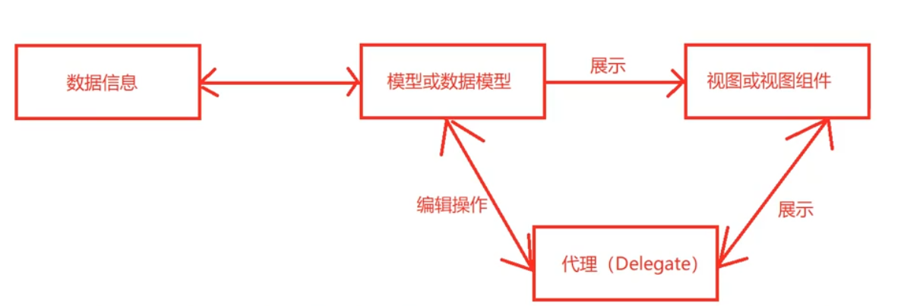
Qt中的MVD了解吧？
Qt的MVD包含三个部分Model（模型），View（视图），代理（Delegate）。
Model否则保存数据，View负责展示数据，Delegate负责Item样式绘制或处理输入。
这三部分通过信号槽来进行通信，当Model中数据发生变化时将会发送信号到View，
在View中编辑数据时，Delegate负责将编辑状态发送给Model层。
基类分别为QAbstractItemModel、QAbstractItemView、QAbstractItemDelegate。
Qt中提供了默认实现的MVD类，如QTableWidget、QListWidget、QTreeWidget等。

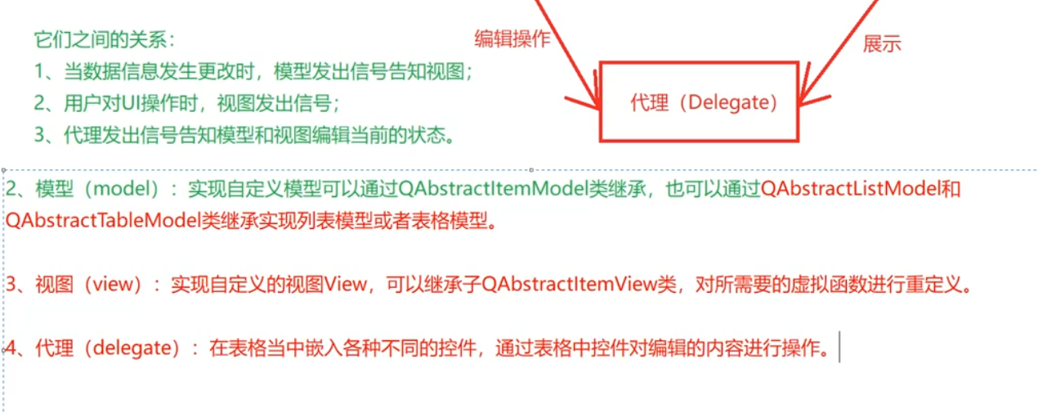
 | 案例1
 | 案例2

